Sheet1
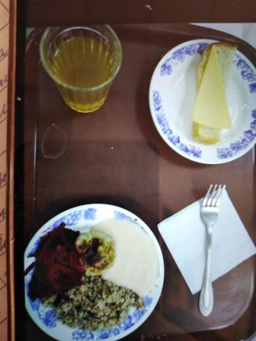
Школа | МБОУ Большекирсановская сош имени Героя Советского Союза Хайло В.А. |  |  | Отд./корп |  |  |  | День | 20/12/2023

Прием пищи | Раздел | № рец. | Блюдо | Выход, г | Цена | Калорийность | Белки | Жиры | Углеводы
Завтрак | гор.блюдо | 291 | плов из птицы | 200.00 | 47.03 | 302.67 | 16.89 | 9.87 | 36.45
 | гор.напиток | 377 | чай | 180.00 | 1.75 | 56.01 | 0.12 | 0.02 | 13.73
 | хлеб | н | хлеб пшеничный | 40.00 | 2.64 | 92.00 | 3.04 | 0.32 | 18.80
 |  | 71 | овощи (свекла отварная) | 60.00 | 1.60 | 13.20 | 0.66 | 0.12 | 2.28

Завтрак 2 | фрукты

Обед | закуска
 | 1 блюдо |  | .
 | 2 блюдо
 | гарнир
 | сладкое
 | хлеб бел.
 | хлеб черн.

 |  |  |  | 480.00 | 53.02 | 463.88 | 20.71 | 10.33 | 71.26

